Sheet1
入库清单 |  |  |  |  |  | 箱单信息
仓库地址：浙江省 金华市 义乌市 稠江街道 年年红家具集团2期 2号楼 一楼 收货人（客户代码CZ3187） 电话：18072363466 |  |  | 客户代码:CZ3187
 |  |  | 运输方式:TIR卡航

备注:包含4个SKU，40箱货 |  |  | CZ3187-1215-40

序号 | 产品信息 | 外箱箱唛 |  | 预期数量 | 收货数量 | 图片 | 重量 | 体积 | 产品名 | 材质
1 | sku:28180-Y07U0007-B03 OZN2244548050 name:1000片深灰常规拼图垫 | CZ3187-1215-40/1 |  | 6 |  | 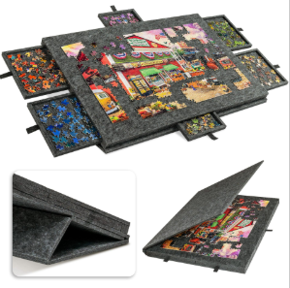 | 131.5 | 1.46 | 1000片深灰常规拼图垫 | 毛毡
 |  | CZ3187-1215-40/2 |  | 6
 |  | CZ3187-1215-40/3 |  | 6
 |  | CZ3187-1215-40/4 |  | 6
 |  | CZ3187-1215-40/5 |  | 6
 |  | CZ3187-1215-40/6 |  | 6
 |  | CZ3187-1215-40/7 |  | 6
 |  | CZ3187-1215-40/8 |  | 6
 |  | CZ3187-1215-40/9 |  | 6
 |  | CZ3187-1215-40/10 |  | 6
2 | sku:15079-Y07U0006-B03 OZN2245567105 name:1000片浅灰常规拼图板 | CZ3187-1215-40/11 |  | 6 |  | 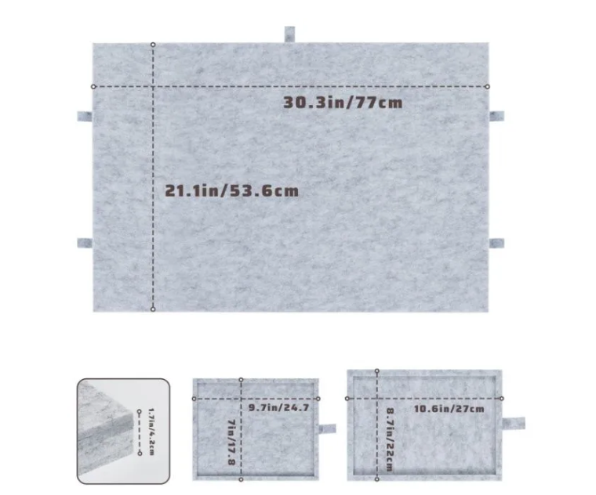 | 131.5 | 1.46 | 1000片浅灰常规拼图垫 | 毛毡
 |  | CZ3187-1215-40/12 |  | 6
 |  | CZ3187-1215-40/13 |  | 6
 |  | CZ3187-1215-40/14 |  | 6
 |  | CZ3187-1215-40/15 |  | 6
 |  | CZ3187-1215-40/16 |  | 6
 |  | CZ3187-1215-40/17 |  | 6
 |  | CZ3187-1215-40/18 |  | 6
 |  | CZ3187-1215-40/19 |  | 6
 |  | CZ3187-1215-40/20 |  | 6
3 | sku:28180-Y07U0006-B02 OZN2249129163 name:1000片深灰常规拼图垫 (注意产品条码不一样） | CZ3187-1215-40/21 |  | 6 |  |  | 131.5 | 1.46 | 1000片深灰常规拼图垫 | 毛毡
 |  | CZ3187-1215-40/22 |  | 6
 |  | CZ3187-1215-40/23 |  | 6
 |  | CZ3187-1215-40/24 |  | 6
 |  | CZ3187-1215-40/25 |  | 6
 |  | CZ3187-1215-40/26 |  | 6
 |  | CZ3187-1215-40/27 |  | 6
 |  | CZ3187-1215-40/28 |  | 6
 |  | CZ3187-1215-40/29 |  | 6
 |  | CZ3187-1215-40/30 |  | 6
4 | sku:15079-Y07U0005-B02 OZN2249360428 name:1000片浅灰常规拼图板 (注意产品条码不一样） | CZ3187-1215-40/31 |  | 6 |  |  | 131.5 | 1.46 | 1000片浅灰常规拼图垫 | 毛毡
 |  | CZ3187-1215-40/32 |  | 6
 |  | CZ3187-1215-40/33 |  | 6
 |  | CZ3187-1215-40/34 |  | 6
 |  | CZ3187-1215-40/35 |  | 6
 |  | CZ3187-1215-40/36 |  | 6
 |  | CZ3187-1215-40/37 |  | 6
 |  | CZ3187-1215-40/38 |  | 6
 |  | CZ3187-1215-40/39 |  | 6
 |  | CZ3187-1215-40/40 |  | 6

